Куб
деталь | размер см | цена
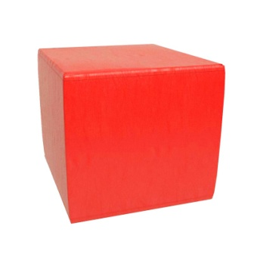 Куб | 10х10 | 131
 | 12х12 | 189
 | 15х15 | 249
 | 16x16 | 276
 | 20х20 | 427
 | 25х25 | 602
 | 30х30 | 996
 | 33х33 | 1554
 | 35х35 | 1639
 | 40х40 | 1831
 | 45х45 | 2735
 | 50х50 | 3895
 | 55х55 | 4726
 | 60х60 | 5645

Прямоугольник
Деталь | Размер ДхШхВ см | цена
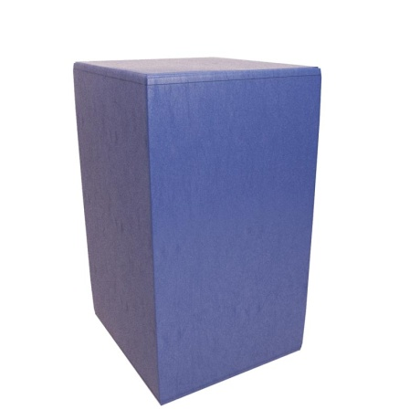 Прямоугольник | 12х16х30 | 261
 | 16х14х10 | 134
 | 20х10х10 | 151
 | 20х10х50 | 111
 | 20х20х5 | 166
 | 20х20х10 | 276
 | 25х12,5х12,5 | 241
 | 30х10х15 | 266
 | 30х15х15 | 328
 | 30х30х10 | 431
 | 30x60x20 | 1121
 | 40х10х10 | 194
 | 40х15х15 | 433
 | 40х20х20 | 607
 | 40х20х25 | 713
 | 40х30х10 | 537
 | 40х30х20 | 885
 | 40х40х10 | 667
 | 40х40х20 | 1057
 | 40x40x30 | 1765
 | 40x60x30 | 2374
 | 48х24х12 | 607
 | 48х24х24 | 1005
 | 50х20х20 | 713
 | 50х25х15 | 834
 | 50х25х25 | 1098
 | 50х40х20 | 1325
 | 50x50x40 | 3224
 | 55х10х10 | 400
 | 55x55x25 | 2511
 | 55x55x35 | 3162
 | 60х10х10 | 368
 | 60х20х15 | 731
 | 60х20х20 | 887
 | 60х30х10 | 679
 | 60х30х20 | 1121
 | 60х30х30 | 1790
 | 60х40х30 | 2262
 | 60x60x40 | 4209
 | 80х20х20 | 1161
 | 100х20х20 | 1300
 | 100х50х50 | 7038
 | 120х30х30 | 3217

Цилиндр
Деталь | размер | цена
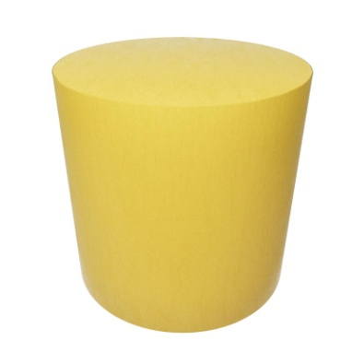 Цилиндр | d=12 h=40 | 311
 | d=15 h=25 | 267
 | d=15 h=40 | 512
 | d=16 h=20 | 273
 | d=20 h=5 | 172
 | d=20 h=10 | 276
 | d=20 h=20 | 402
 | d=20 h=30 | 534
 | d=20 h=50 | 725
 | d=20 h=100 | 1260
 | d=24 h=24 | 586
 | d=24 h=35 | 725
 | d=24 h=48 | 1024
 | d=25 h=5 | 203
 | d=25 h=10 | 308
 | d=25 h=25 | 567
 | d=25 h=46 | 953
 | d=25 h=60 | 1276
 | d=30 h=10 | 431
 | d=30 h=15 | 592
 | d=30 h=20 | 704
 | d=30 h=30 | 1022
 | d=30 h=60 | 1639
 | d=30 h=120 | 3153
 | d=35 h=20 | 883
 | d=35 h=25 | 923
 | d=35 h=80 | 2805
 | d=40 h=7 | 458
 | d=40 h=16 | 853
 | d=40 h=20 | 1029
 | d=40 h=30 | 1338
 | d=40 h=60 | 2973
 | d=50 h=10 | 883
 | d=50 h=70 | 4984
 | d=60 h=7 | 833
 | d=60 h=10 | 1116
 | d=60 h=20 | 1881
 | d=60 h=30 | 2687
 | d=60 h=40 3126+13%=3532 | 3532
 | d=60 h=60 | 5096
 | d=60 h=80 | 6675

Пирамида
Деталь | размер | цена
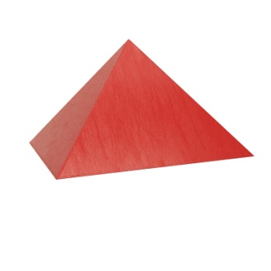 Пирамида | 20х20 h=25 | 281
 | 25x25 h=25 | 440
 | 30x30 h=30 | 711
 | 40х40 h=40 | 1158
 | 50x50 h=40 | 1707

Полуцилиндр
Деталь | размер | Цена
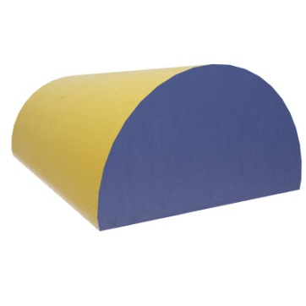 Полуцилиндр | R=6, н=40 | 199
 | R=10, н=20 | 269
 | R=10, н=30 | 340
 | R=10, н=50 | 443
 | R=12, н=24 | 373
 | R=12, н=48 | 622
 | R=15, н=15 | 266
 | R=15, н=20 | 360
 | R=15, н=30 | 483
 | R=15, н=60 | 853
 | R=17, н=40 | 899
 | R=17,5, н=50 | 1109
 | R=20, н=30 | 803
 | R=25, н=40 | 1325
 | R=30, н=30 | 1504
 | R=30, н=60 | 2714

Сектор
Деталь | размер | цена
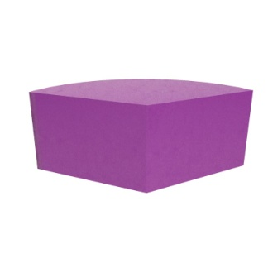 Сектор | r=20 h=20 | 406
 | r=30 h=10 | 395
 | r=30 h=20 | 631
 | r=30 h=30 | 818
 | r=40 h=10 | 574
 | r=40 h=20 | 918
 | r=40 h=40 | 1651
 | r=60 h=33 | 3060

Арка прямоугольная
Деталь | размер ДхШхВ см | цена
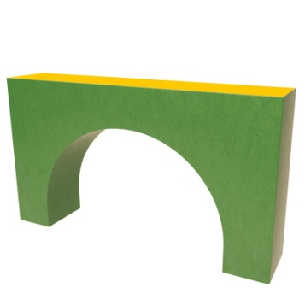 Арка прямоугольная | 48х24х24 r=12 | 967
 | 60x30x30 r=15 | 1690
 | 65x30x35 r=17,5 | 1862
 | 70x30x40 r=20 | 2411
 | 60x60x20 | 1935

Лестница
Деталь | размер ДхШхВ | цена
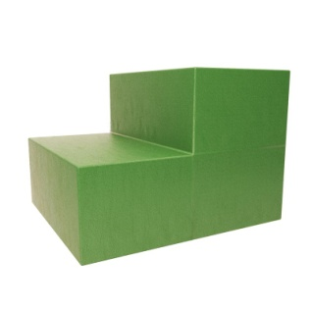 Лестница | 20х20х20х10 | 363
 | 30х30х30х15 | 829
 | 40х20х20х10 | 621
 | 40х40х20х10 | 1114
 | 40х40х40х20 | 1496
 | 50х50х50х25 | 1906
 | 55x55x25x12,5 | 2774
 | 60х60х60х20

Треугольник
Деталь | Размер ДхШхВ см | цена
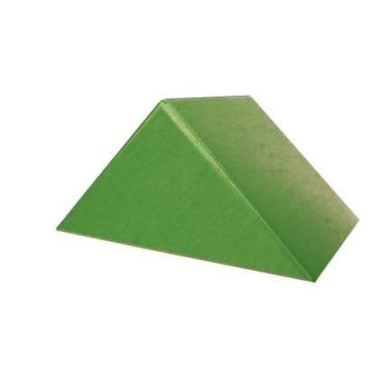 Треугольник | 15х15х15 | 174
 | 16х16х16 | 189
 | 20х20х5 | 119
 | 20х20х20 | 263
 | 20х20х40 | 425
 | 24х24х24 | 368
 | 27х20х10 | 200
 | 27х30х16 | 331
 | 30х30х10 | 276
 | 30х30х30 | 622
 | 40х40х20 | 651
 | 50х50х25 | 1071
 | 50х50х50 | 1544
 | 55х55х55 | 2573
 | 60х60х30 | 1782
 | 60х60х60 | 3269
 | 90х90х15 | 2080

Арка треугольная
деталь | размер см | цена
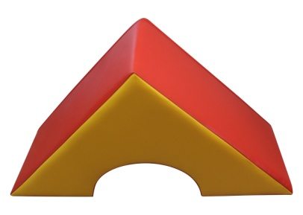 Арка треугольная | 30х30х20 r=10 | 398
 | 40х40х20 r=10 | 601
 | 45x45x40 r=15 | 1139
 | 48x48x24 r=12 | 967
 | 50x50x40 r=17,5 | 1353
 | 60x60x30 r=15 | 1690

Скат
деталь | размер ДхШхВ1хВ2см | цена
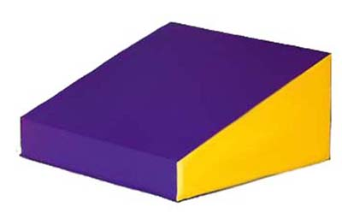 Скат | 55х55х25х7 | 2511
 | 55x55x35x7 | 3162
 | 60х30х30х7 | 1251
 | 60x50x50x7 | 2901
 | 60x60x20x7 | 1546
 | 60х60х30х7 | 2374
 | 80х60х40х7 | 3321
 | 120х60х80х7

Трапеция
деталь | размер см | цена
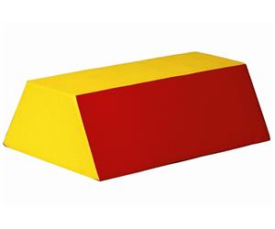 Трапеция | 80х30х15 | 1363
 | 80х33х30 r=20 | 2118
 | 80х33х33 | 2289

